Прайс-Лист
 |  |  | www.newland.com.ua
 |  |  | www.opt.moda |  |  |  |  |  |  | 0 | 0.00
 |  |  | www.newland.com.ua/viber | optom@newland.com.ua
Бренд |  | Артикул | Товар | Колір | Код | Розмір | Ціна | Ціна зі знижкою | Залишок | Замовлення | Загальна сума
 | ДЛЯ ДІВЧИНКИ
 | Joi
 | БРЮКИ СПОРТ
 | Joi | 712 | Брюки Спортивні | Трикотаж; Бавовна77%,поліестер18%,лайкра5%;
 |  |  |  | рожевий |  |  | 5.00
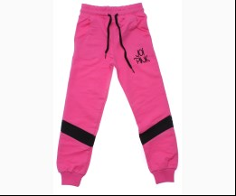
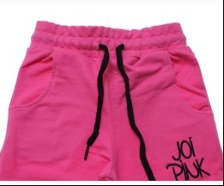
 |  |  |  |  | 480824 | 110 | 5.00 | 5.00 | 1

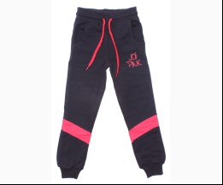
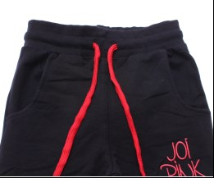
 |  |  |  | т-синій |  |  | 5.00
 |  |  |  |  | 480816 | 110 | 5.00 | 5.00 | 1

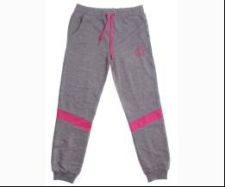
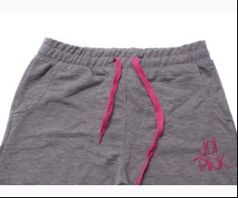
 | Joi | 812 | Брюки Спортивні | Трикотаж; Бавовна77%,поліестер18%,лайкра5%;
 |  |  |  | м-сірий |  |  | 5.00
 |  |  |  |  | 480845 | 140 | 5.00 | 5.00 | 1

 |  |  |  | т-синій |  |  | 5.00
 |  |  |  |  | 480832 | 134 | 5.00 | 5.00 | 1

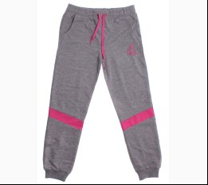
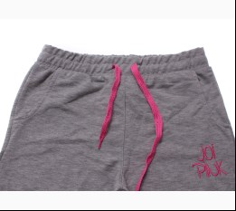
 | Joi | 912 | Брюки Спортивні | Трикотаж; Бавовна77%,поліестер18%,лайкра5%;
 |  |  |  | м-сірий/рожевий |  |  | 5.00
 |  |  |  | Ростовка | 913385 | 158, 164, 170, 176 (4 шт) | 20.00 | 20.00 | 1

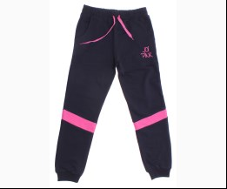
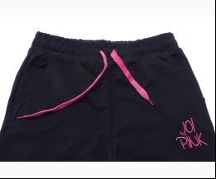
 |  |  |  | синій/рожевий |  |  | 5.00
 |  |  |  |  | 480877 | 164 | 5.00 | 5.00 | 2
 |  |  |  |  | 480878 | 170 | 5.00 | 5.00 | 2
 |  |  |  |  | 480879 | 176 | 5.00 | 5.00 | 1

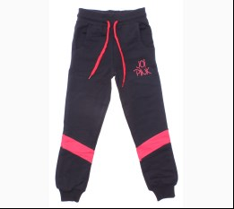
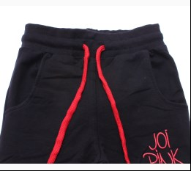
 |  |  |  | т-синій/кораловий |  |  | 5.00
 |  |  |  | Ростовка | 913387 | 158, 164, 170, 176 (4 шт) | 20.00 | 20.00 | 1

 |  |  |  |  | 480873 | 164 | 5.00 | 5.00 | 1
 |  |  |  |  | 480875 | 176 | 5.00 | 5.00 | 1

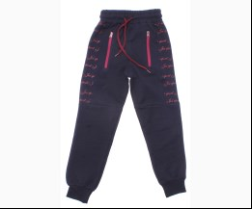
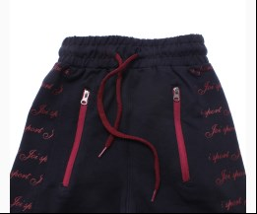
 | Joi | 176 | Брюки Спортивні | Трикотаж; Бавовна77%,поліестер18%,лайкра5%;
 |  |  |  | т-синій/бордовий |  |  | 5.00
 |  |  |  |  | 482758 | 110 | 5.00 | 5.00 | 1

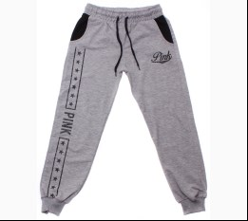
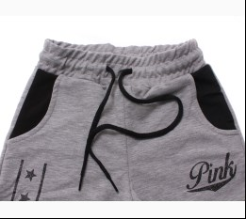
 | Joi | 819 | Брюки Спортивні | Трикотаж; Бавовна77%,поліестер18%,лайкра5%;
 |  |  |  | м-сірий |  |  | 5.00
 |  |  |  | Ростовка | 915813 | 134, 140, 146, 152 (4 шт) | 20.00 | 20.00 | 5

 |  |  |  |  | 488514 | 152 | 5.00 | 5.00 | 1

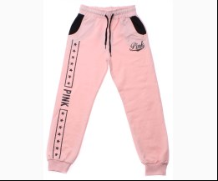
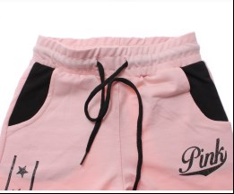
 |  |  |  | персиковий |  |  | 5.00
 |  |  |  |  | 488515 | 134 | 5.00 | 5.00 | 2
 |  |  |  |  | 488516 | 140 | 5.00 | 5.00 | 1
 |  |  |  |  | 488518 | 152 | 5.00 | 5.00 | 2

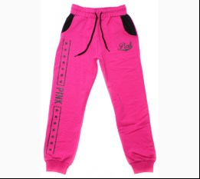
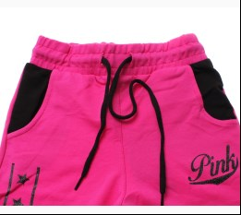
 |  |  |  | фуксія |  |  | 5.00
 |  |  |  | Ростовка | 915815 | 134, 140, 146, 152 (4 шт) | 20.00 | 20.00 | 3

 |  |  |  |  | 488519 | 134 | 5.00 | 5.00 | 1
 |  |  |  |  | 488520 | 140 | 5.00 | 5.00 | 1
 |  |  |  |  | 488521 | 146 | 5.00 | 5.00 | 1

 | Joi | 919 | Брюки Спортивні | Трикотаж; Бавовна77%,поліестер18%,лайкра5%;
 |  |  |  | м-сірий |  |  | 5.00
 |  |  |  | Ростовка | 915816 | 158, 164, 170, 176 (4 шт) | 20.00 | 20.00 | 1

 |  |  |  |  | 488525 | 170 | 5.00 | 5.00 | 1

 |  |  |  | персиковий |  |  | 5.00
 |  |  |  |  | 488528 | 164 | 5.00 | 5.00 | 1

 |  |  |  | фуксія |  |  | 5.00
 |  |  |  | Ростовка | 915818 | 158, 164, 170, 176 (4 шт) | 20.00 | 20.00 | 1

 |  |  |  |  | 488531 | 158 | 5.00 | 5.00 | 2
 |  |  |  |  | 488532 | 164 | 5.00 | 5.00 | 2
 |  |  |  |  | 488533 | 170 | 5.00 | 5.00 | 1

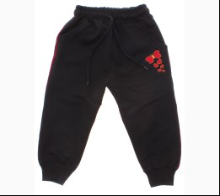
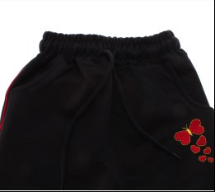
 | Joi | B-103 | Брюки Спортивні | Трикотаж; Бавовна77%,поліестер18%,лайкра5%;
 |  |  |  | т-синій |  |  | 5.00
 |  |  |  | Ростовка | 916619 | 86, 92, 98, 104 (4 шт) | 20.00 | 20.00 | 1

 |  |  |  |  | 491612 | 98 | 4.50 | 4.50 | 1

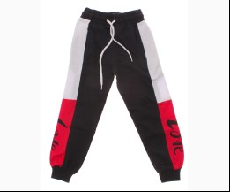
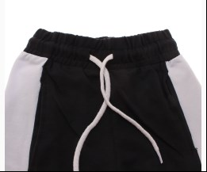
 | Joi | 720 | Брюки Спортивні | Трикотаж; Бавовна77%,поліестер18%,лайкра5%;
 |  |  |  | т-синій |  |  | 5.00
 |  |  |  |  | 491658 | 110 | 5.00 | 5.00 | 1
 |  |  |  |  | 491659 | 116 | 5.00 | 5.00 | 1
 |  |  |  |  | 491660 | 122 | 5.00 | 5.00 | 1

 | Joi | 820 | Брюки Спортивні | Трикотаж; Бавовна77%,поліестер18%,лайкра5%;
 |  |  |  | т-синій |  |  | 5.00
 |  |  |  |  | 491683 | 140 | 5.00 | 5.00 | 1

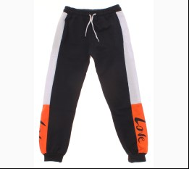
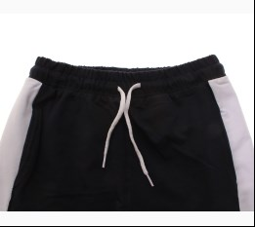
 | Joi | 920 | Брюки Спортивні | Трикотаж; Бавовна77%,поліестер18%,лайкра5%;
 |  |  |  | т-синій |  |  | 5.00
 |  |  |  | Ростовка | 916615 | 158, 164, 170, 176 (4 шт) | 20.00 | 20.00 | 2

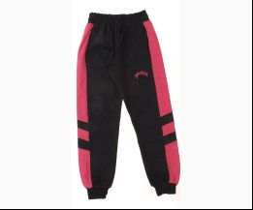
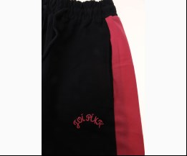
 | Joi | 725 | Брюки Спортивні | Трикотаж; Бавовна77%,поліестер18%,лайкра5%;
 |  |  |  | синій/рожевий |  |  | 5.00
 |  |  |  |  | 501864 | 110 | 5.00 | 5.00 | 1
 |  |  |  |  | 501865 | 116 | 5.00 | 5.00 | 1
 |  |  |  |  | 501866 | 122 | 5.00 | 5.00 | 1

 | Joi | 825 | Брюки Спортивні | Трикотаж; Бавовна77%,поліестер18%,лайкра5%;
 |  |  |  | синій/рожевий |  |  | 5.00
 |  |  |  |  | 501920 | 134 | 5.00 | 5.00 | 1
 |  |  |  |  | 501921 | 140 | 5.00 | 5.00 | 1
 |  |  |  |  | 501923 | 152 | 5.00 | 5.00 | 1

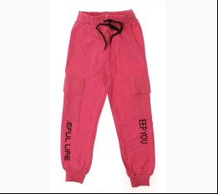
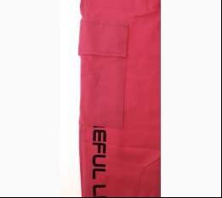
 | Joi | 921 | Брюки Спортивні | Трикотаж; Бавовна77%,поліестер18%,лайкра5%;
 |  |  |  | рожевий |  |  | 5.00
 |  |  |  | Ростовка | 919374 | 158, 164, 170, 176 (4 шт) | 20.00 | 20.00 | 2

 |  |  |  |  | 501976 | 158 | 5.00 | 5.00 | 1
 |  |  |  |  | 501977 | 164 | 5.00 | 5.00 | 1

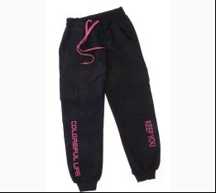
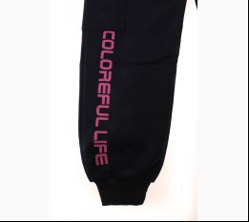
 |  |  |  | синій |  |  | 5.00
 |  |  |  | Ростовка | 919375 | 158, 164, 170, 176 (4 шт) | 20.00 | 20.00 | 2

 |  |  |  |  | 501972 | 158 | 5.00 | 5.00 | 1
 |  |  |  |  | 501973 | 164 | 5.00 | 5.00 | 1
 |  |  |  |  | 501975 | 176 | 5.00 | 5.00 | 1

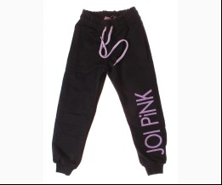
 | Joi | 854 | Брюки Спортивні | Трикотаж; Бавовна77%,поліестер18%,лайкра5%;
 |  |  |  | т-синій |  |  | 5.00
 |  |  |  |  | 504245 | 146 | 5.00 | 5.00 | 1

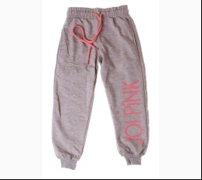
 | Joi | 954 | Брюки Спортивні | Трикотаж; Бавовна77%,поліестер18%,лайкра5%;
 |  |  |  | м-сірий |  |  | 5.00
 |  |  |  | Ростовка | 919943 | 158, 164, 170, 176 (4 шт) | 20.00 | 20.00 | 1

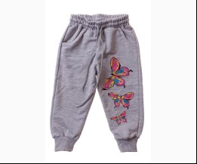
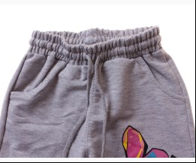
 | Joi | K-602 | Брюки Спортивні | Трикотаж; Бавовна77%,поліестер18%,лайкра5%;
 |  |  |  | м-сірий |  |  | 5.00
 |  |  |  |  | 508701 | 92 | 5.00 | 5.00 | 1

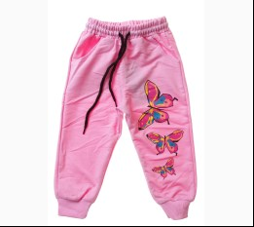
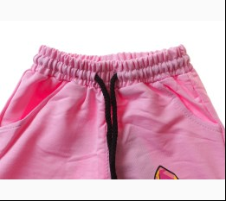
 |  |  |  | с-рожевий |  |  | 5.00
 |  |  |  | Ростовка | 932210 | 86, 92, 98, 104 (4 шт) | 20.00 | 20.00 | 1

 | Joi | S-722-Р2 | Брюки Спортивні | Трикотаж; Бавовна77%,поліестер18%,лайкра5%;
 |  |  |  | чорний |  |  | 5.00
 |  |  |  |  | 513968 | 140 | 5.00 | 5.00 | 1

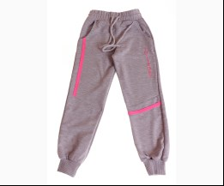
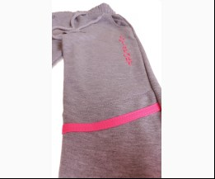
 | Joi | 970 | Брюки Спортивні | Трикотаж; Бавовна77%,поліестер18%,лайкра5%;
 |  |  |  | м-сірий |  |  | 5.00
 |  |  |  |  | 518807 | 164 | 5.00 | 5.00 | 1

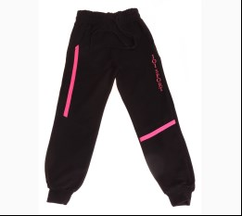
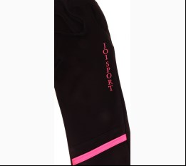
 |  |  |  | чорний |  |  | 5.00
 |  |  |  | Ростовка | 939237 | 158, 164, 170, 176 (4 шт) | 20.00 | 20.00 | 2

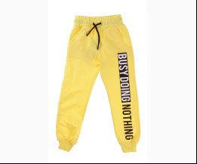
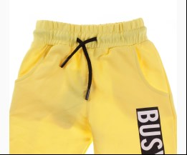
 | Joi | 968 | Брюки Спортивні | Трикотаж; Бавовна77%,поліестер18%,лайкра5%;
 |  |  |  | жовтий |  |  | 5.00
 |  |  |  |  | 519634 | 164 | 5.00 | 5.00 | 1
 |  |  |  |  | 519635 | 170 | 5.00 | 5.00 | 1
 |  |  |  |  | 519636 | 176 | 5.00 | 5.00 | 1

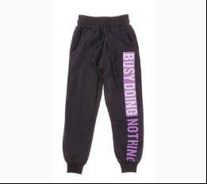
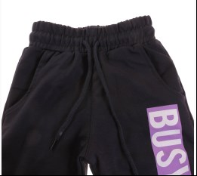
 | Joi | 768 | Брюки Спортивні | Трикотаж; Бавовна77%,поліестер18%,лайкра5%;
 |  |  |  | т-синій |  |  | 5.00
 |  |  |  | Ростовка | 939484 | 110, 116, 122, 128 (4 шт) | 20.00 | 20.00 | 1

 | Joi | 868 | Брюки Спортивні | Трикотаж; Бавовна77%,поліестер18%,лайкра5%;
 |  |  |  | т-синій |  |  | 5.00
 |  |  |  | Ростовка | 939502 | 134, 140, 146, 152 (4 шт) | 20.00 | 20.00 | 2

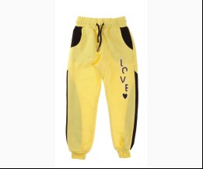
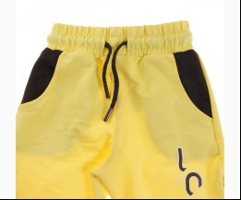
 | Joi | 769 | Брюки Спортивні | Трикотаж; Бавовна77%,поліестер18%,лайкра5%;
 |  |  |  | жовтий |  |  | 5.00
 |  |  |  |  | 519669 | 110 | 5.00 | 5.00 | 1
 |  |  |  |  | 519671 | 122 | 5.00 | 5.00 | 1
 |  |  |  |  | 519672 | 128 | 5.00 | 5.00 | 1

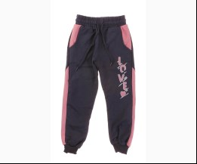
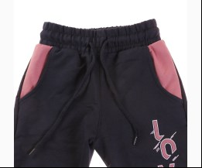
 |  |  |  | т-синій |  |  | 5.00
 |  |  |  |  | 519673 | 110 | 5.00 | 5.00 | 1
 |  |  |  |  | 519674 | 116 | 5.00 | 5.00 | 1
 |  |  |  |  | 519675 | 122 | 5.00 | 5.00 | 1

 | Joi | 869 | Брюки Спортивні | Трикотаж; Бавовна77%,поліестер18%,лайкра5%;
 |  |  |  | жовтий |  |  | 5.00
 |  |  |  |  | 519686 | 140 | 5.00 | 5.00 | 1
 |  |  |  |  | 519687 | 146 | 5.00 | 5.00 | 1
 |  |  |  |  | 519688 | 152 | 5.00 | 5.00 | 1

 |  |  |  | персиковий |  |  | 5.00
 |  |  |  | Ростовка | 939505 | 134, 140, 146, 152 (4 шт) | 20.00 | 20.00 | 1

 |  |  |  |  | 519681 | 134 | 5.00 | 5.00 | 1
 |  |  |  |  | 519682 | 140 | 5.00 | 5.00 | 1
 |  |  |  |  | 519683 | 146 | 5.00 | 5.00 | 1

 |  |  |  | т-синій |  |  | 5.00
 |  |  |  | Ростовка | 939506 | 134, 140, 146, 152 (4 шт) | 20.00 | 20.00 | 1

 | Joi | 967 | Брюки Спортивні | Трикотаж; Бавовна77%,поліестер18%,лайкра5%;
 |  |  |  | персиковий |  |  | 5.00
 |  |  |  |  | 519717 | 158 | 5.00 | 5.00 | 1
 |  |  |  |  | 519719 | 170 | 5.00 | 5.00 | 1
 |  |  |  |  | 519720 | 176 | 5.00 | 5.00 | 1

 |  |  |  | рожевий |  |  | 5.00
 |  |  |  | Ростовка | 939515 | 158, 164, 170, 176 (4 шт) | 20.00 | 20.00 | 2

 |  |  |  | т-синій |  |  | 5.00
 |  |  |  | Ростовка | 939516 | 158, 164, 170, 176 (4 шт) | 20.00 | 20.00 | 3

 |  |  |  | чорний |  |  | 5.00
 |  |  |  |  | 519715 | 170 | 5.00 | 5.00 | 1
 |  |  |  |  | 519716 | 176 | 5.00 | 5.00 | 1

 | Joi | 767 | Брюки Спортивні | Трикотаж; Бавовна77%,поліестер18%,лайкра5%;
 |  |  |  | чорний |  |  | 5.00
 |  |  |  |  | 519740 | 128 | 5.00 | 5.00 | 1

 | Joi | 867 | Брюки Спортивні | Трикотаж; Бавовна77%,поліестер18%,лайкра5%;
 |  |  |  | т-синій |  |  | 5.00
 |  |  |  |  | 519753 | 134 | 5.00 | 5.00 | 1
 |  |  |  |  | 519754 | 140 | 5.00 | 5.00 | 1
 |  |  |  |  | 519756 | 152 | 5.00 | 5.00 | 1

 |  |  |  | чорний |  |  | 5.00
 |  |  |  | Ростовка | 939499 | 134, 140, 146, 152 (4 шт) | 20.00 | 20.00 | 1

 | Joi | 971 | Брюки Спортивні | Трикотаж; Бавовна77%,поліестер18%,лайкра5%;
 |  |  |  | фуксія |  |  | 5.00
 |  |  |  |  | 519785 | 158 | 5.00 | 5.00 | 1
 |  |  |  |  | 519787 | 170 | 5.00 | 5.00 | 1

 | Joi | 766 | Брюки Спортивні | Трикотаж; Бавовна77%,поліестер18%,лайкра5%;
 |  |  |  | жовтий |  |  | 5.00
 |  |  |  | Ростовка | 940516 | 110, 116, 122, 128 (4 шт) | 20.00 | 20.00 | 2

 |  |  |  |  | 523822 | 110 | 5.00 | 5.00 | 1
 |  |  |  |  | 523824 | 122 | 5.00 | 5.00 | 1
 |  |  |  |  | 523825 | 128 | 5.00 | 5.00 | 1

 | Joi | 966 | Брюки Спортивні | Трикотаж; Бавовна77%,поліестер18%,лайкра5%;
 |  |  |  | бордовий |  |  | 5.00
 |  |  |  | Ростовка | 940523 | 158, 164, 170, 176 (4 шт) | 20.00 | 20.00 | 1

 |  |  |  | жовтий |  |  | 5.00
 |  |  |  | Ростовка | 940524 | 158, 164, 170, 176 (4 шт) | 20.00 | 20.00 | 3

 |  |  |  | м-сірий |  |  | 5.00
 |  |  |  |  | 523858 | 158 | 5.00 | 5.00 | 2
 |  |  |  |  | 523859 | 164 | 5.00 | 5.00 | 2
 |  |  |  |  | 523860 | 170 | 5.00 | 5.00 | 2

 | Joi | 776 | Брюки Спортивні | Трикотаж; Бавовна77%,поліестер18%,лайкра5%;
 |  |  |  | блакитний |  |  | 5.00
 |  |  |  | Ростовка | 941865 | 110, 116, 122, 128 (4 шт) | 20.00 | 20.00 | 3

 |  |  |  | жовтий |  |  | 5.00
 |  |  |  | Ростовка | 941867 | 110, 116, 122, 128 (4 шт) | 20.00 | 20.00 | 1

 |  |  |  | м-сірий |  |  | 5.00
 |  |  |  | Ростовка | 941868 | 110, 116, 122, 128 (4 шт) | 20.00 | 20.00 | 1

 |  |  |  | чорний |  |  | 5.00
 |  |  |  | Ростовка | 941870 | 110, 116, 122, 128 (4 шт) | 20.00 | 20.00 | 2

 |  |  |  |  | 528928 | 128 | 5.00 | 5.00 | 1

 | Joi | 876 | Брюки Спортивні | Трикотаж; Бавовна77%,поліестер18%,лайкра5%;
 |  |  |  | жовтий |  |  | 5.00
 |  |  |  | Ростовка | 941873 | 134, 140, 146, 152 (4 шт) | 20.00 | 20.00 | 3

 |  |  |  | м-сірий |  |  | 5.00
 |  |  |  | Ростовка | 941874 | 134, 140, 146, 152 (4 шт) | 20.00 | 20.00 | 5

 |  |  |  | рожевий |  |  | 5.00
 |  |  |  | Ростовка | 941875 | 134, 140, 146, 152 (4 шт) | 20.00 | 20.00 | 3

 |  |  |  | чорний |  |  | 5.00
 |  |  |  | Ростовка | 941877 | 134, 140, 146, 152 (4 шт) | 20.00 | 20.00 | 3

 |  |  |  |  | 528947 | 146 | 5.00 | 5.00 | 1

 | Joi | 983 | Брюки Спортивні | Трикотаж; Бавовна77%,поліестер18%,лайкра5%;
 |  |  |  | т-синій |  |  | 5.00
 |  |  |  |  | 534401 | 158 | 5.00 | 5.00 | 1
 |  |  |  |  | 534402 | 164 | 5.00 | 5.00 | 1
 |  |  |  |  | 534404 | 176 | 5.00 | 5.00 | 1

 | Joi | 979 | Брюки Спортивні | Трикотаж; Бавовна77%,поліестер18%,лайкра5%;
 |  |  |  | м-сірий |  |  | 5.00
 |  |  |  | Ростовка | 943487 | 158, 164, 170, 176 (4 шт) | 20.00 | 20.00 | 1

 |  |  |  |  | 534469 | 158 | 5.00 | 5.00 | 1
 |  |  |  |  | 534470 | 164 | 5.00 | 5.00 | 1

 |  |  |  | т-синій |  |  | 5.00
 |  |  |  | Ростовка | 943488 | 158, 164, 170, 176 (4 шт) | 20.00 | 20.00 | 2

 |  |  |  |  | 534477 | 158 | 5.00 | 5.00 | 2
 |  |  |  |  | 534479 | 170 | 5.00 | 5.00 | 2
 |  |  |  |  | 534480 | 176 | 5.00 | 5.00 | 1

 |  |  |  | чорний |  |  | 5.00
 |  |  |  | Ростовка | 943489 | 158, 164, 170, 176 (4 шт) | 20.00 | 20.00 | 3

 |  |  |  |  | 534473 | 158 | 5.00 | 5.00 | 1
 |  |  |  |  | 534475 | 170 | 5.00 | 5.00 | 1
 |  |  |  |  | 534476 | 176 | 5.00 | 5.00 | 1

 | Joi | 779 | Брюки Спортивні | Трикотаж; Бавовна77%,поліестер18%,лайкра5%;
 |  |  |  | т-синій |  |  | 5.00
 |  |  |  | Ростовка | 943482 | 110, 116, 122, 128 (4 шт) | 20.00 | 20.00 | 4

 |  |  |  | чорний |  |  | 5.00
 |  |  |  |  | 534485 | 110 | 5.00 | 5.00 | 1
 |  |  |  |  | 534486 | 116 | 5.00 | 5.00 | 1
 |  |  |  |  | 534487 | 122 | 5.00 | 5.00 | 1

 | Joi | 879 | Брюки Спортивні | Трикотаж; Бавовна77%,поліестер18%,лайкра5%;
 |  |  |  | т-синій |  |  | 5.00
 |  |  |  | Ростовка | 943485 | 134, 140, 146, 152 (4 шт) | 20.00 | 20.00 | 1

 | Joi | BE-801 | Брюки Спортивні | Трикотаж; Бавовна65%,поліестер35%;
 |  |  |  | т-бузковий |  |  | 4.00
 |  |  |  |  | 545882 | 104 | 4.00 | 3.40 | 1
 |  |  |  |  | 545880 | 92 | 4.00 | 3.40 | 1
 |  |  |  |  | 545881 | 98 | 4.00 | 3.40 | 1

 | Joi | K-621 | Брюки Спортивні | Трикотаж; Бавовна77%,поліестер18%,лайкра5%;
 |  |  |  | м-блакитний |  |  | 5.00
 |  |  |  | Ростовка | 948847 | 86, 92, 98, 104 (4 шт) | 20.00 | 20.00 | 5

 |  |  |  | м-зелений |  |  | 5.00
 |  |  |  | Ростовка | 948848 | 86, 92, 98, 104 (4 шт) | 20.00 | 20.00 | 4

 |  |  |  |  | 554340 | 104 | 5.00 | 5.00 | 1
 |  |  |  |  | 554337 | 86 | 5.00 | 5.00 | 1
 |  |  |  |  | 554339 | 98 | 5.00 | 5.00 | 1

 |  |  |  | м-персиковий |  |  | 5.00
 |  |  |  | Ростовка | 948849 | 86, 92, 98, 104 (4 шт) | 20.00 | 20.00 | 5

 | Joi | K-623 | Брюки Спортивні | Трикотаж; Бавовна77%,поліестер18%,лайкра5%;
 |  |  |  | жовтий |  |  | 5.00
 |  |  |  | Ростовка | 948850 | 86, 92, 98, 104 (4 шт) | 20.00 | 20.00 | 3

 |  |  |  |  | 554360 | 104 | 5.00 | 5.00 | 1
 |  |  |  |  | 554357 | 86 | 5.00 | 5.00 | 1
 |  |  |  |  | 554359 | 98 | 5.00 | 5.00 | 1

 |  |  |  | кремовий |  |  | 5.00
 |  |  |  | Ростовка | 948851 | 86, 92, 98, 104 (4 шт) | 20.00 | 20.00 | 2

 |  |  |  | салатовий |  |  | 5.00
 |  |  |  | Ростовка | 948853 | 86, 92, 98, 104 (4 шт) | 20.00 | 20.00 | 3

 |  |  |  |  | 554356 | 104 | 5.00 | 5.00 | 1
 |  |  |  |  | 554354 | 92 | 5.00 | 5.00 | 1
 |  |  |  |  | 554355 | 98 | 5.00 | 5.00 | 1

 | Joi | K-624 | Брюки Спортивні | Трикотаж; Бавовна77%,поліестер18%,лайкра5%;
 |  |  |  | м-блакитний |  |  | 5.00
 |  |  |  | Ростовка | 948855 | 86, 92, 98, 104 (4 шт) | 20.00 | 20.00 | 1

 |  |  |  | м-персиковий |  |  | 5.00
 |  |  |  | Ростовка | 948856 | 86, 92, 98, 104 (4 шт) | 20.00 | 20.00 | 3

 | Joi | X-313 | Брюки Спортивні | Трикотаж; Бавовна77%,поліестер18%,лайкра5%;
 |  |  |  | м-сірий |  |  | 5.80
 |  |  |  | Ростовка | 948879 | 110, 116, 122, 128 (4 шт) | 23.20 | 23.20 | 3

 |  |  |  | мятний |  |  | 5.80
 |  |  |  | Ростовка | 948880 | 110, 116, 122, 128 (4 шт) | 23.20 | 23.20 | 3

 |  |  |  | т-персиковий |  |  | 5.80
 |  |  |  | Ростовка | 948881 | 110, 116, 122, 128 (4 шт) | 23.20 | 23.20 | 1

 | Joi | X-413 | Брюки Спортивні | Трикотаж; Бавовна77%,поліестер18%,лайкра5%;
...

